상품제안서
국산 데일리 에코백 36*36*10 | 상품코드: S16480

 |  |  |  |  |  |  | 02-713-8555 | www.synergygift.co.kr
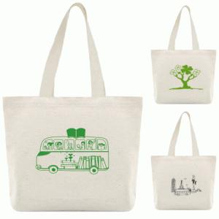

【상세/제작정보】 | <p>※단면인쇄만 가능한 상품입니다.</p>

【인쇄/포장옵션】 | 실크 / OPP(비닐)

【공급단가】 | 수량 | 100~ | 500~ | 1,000~ | 3,000~ | 5,000~
*VAT별도 | 생지 | 1,950원 | 1,900원 | 1,840원 | 1,750원 | 1,690원

【상품 URL】 | https://www.synergygift.co.kr:443/src/goods_detail.php?gdno=17980

